Tabelle1
Berechnungen zum Artikel vom 26.11.2021: Offizielle Corona-Zahlen korrekt eingeordnet

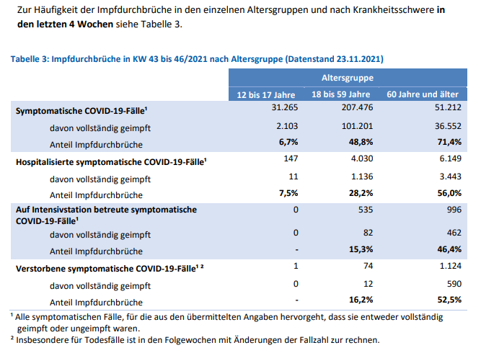
 |  | Impfdurchbrüche
 |  | 12-17 Jahre | 18-59 Jahre | 60 Jahre und älter | Summen
 |  | Symptomatische COVID-19 Fälle 43. bis 46.KW
 | symptomatisch | 31,265 | 207,476 | 51,512 | 290,253
 | davon geimpft | 2,103 | 101,201 | 36,552 | 139,856
 |  | 6.73% | 48.78% | 70.96% | 48.18%

 |  | Hospitalisierte symptomatische COVID-19-Fälle 43. bis 46.KW
 | symptomatisch | 147 | 4,030 | 6,149 | 10,326
 | davon geimpft | 11 | 1,136 | 3,443 | 4,590
 |  | 7.48% | 28.19% | 55.99% | 44.45%

 |  | Auf Intensivstation betreute symptomatische COVID-19-Fälle 43. bis 46.KW
 | symptomatisch | 0 | 535 | 996 | 1,531
 | davon geimpft | 0 | 82 | 462 | 544
 |  |  | 15.33% | 46.39% | 35.53%

 |  | Verstorbene symptomatische COVID-19-Fälle 43. bis 46.KW
 | symptomatisch | 1 | 74 | 1,124 | 1,199
 | davon geimpft | 0 | 12 | 590 | 602
 |  |  | 16.22% | 52.49% | 50.21%

 | RKI | Unsymptomatische und symptomatische Fälle
 |  |  | 43. bis 46. KW | KW 43: 25.10.2021 | KW46: 21.11.2021
 | Fälle gesamt=positiv Getestete |  | 882,212 | 4,472,730 | 5,354,942
 | Symptomatische COVID-19-Fälle |  | 290,253
 |  |  | 32.90%

 | Fälle gesamt=positiv Getestete |  | 882,212
 | Hospitalisierte COVID-19-Fälle
 | mit COVID-19-Symptomen |  | 10,326
 |  |  | 1.17%

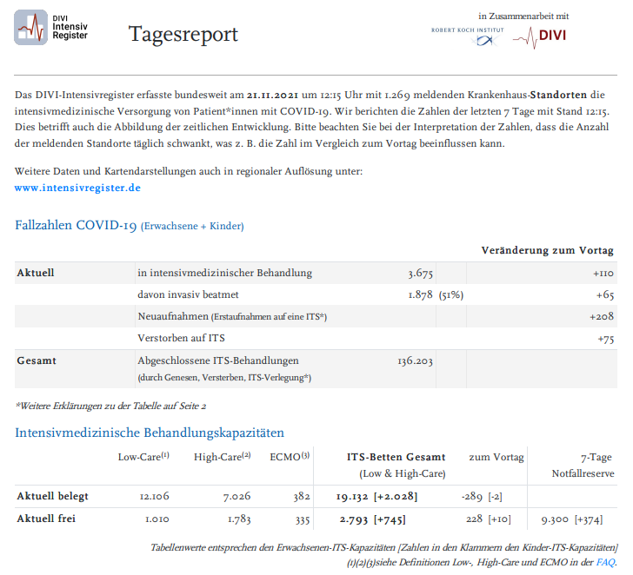
 | Fälle gesamt=positiv Getestete |  | 882,212
 | COVID-19-Fälle auf Intensivstation |  |  | DIVI Zahlen 21.11.2021 | Intensivfälle mit Corona-Symptomatik*
 | mit COVID-19-Symptomen |  | 1,531 | 3,675 | 41.66%
 |  |  | 0.17% | *aber durchaus nicht ausschließlich und an erster Stelle

 | Fälle gesamt=positiv Getestete |  | 882,212 | Todesfälle
 | Verstorbene COVID-19 |  |  | KW 43: 25.10.2021 | KW46: 21.11.2021 | Summe
 | mit COVID-19-Symptomen |  | 1,199 | 95,117 | 99,062 | 3,945
 |  |  | 0.14%
 |  |  |  |  | Todesfälle ohne jegliche COVID-19-Symptomatik
 |  |  |  | nur positiv getestet
 |  |  |  |  | 2,746
 |  |  |  |  | 69.61%

 | Alle Werte & Berechnungen nach bestem Wissen und Gewissen aber ohne Gewähr © Rüdiger Stobbe

